システム概要
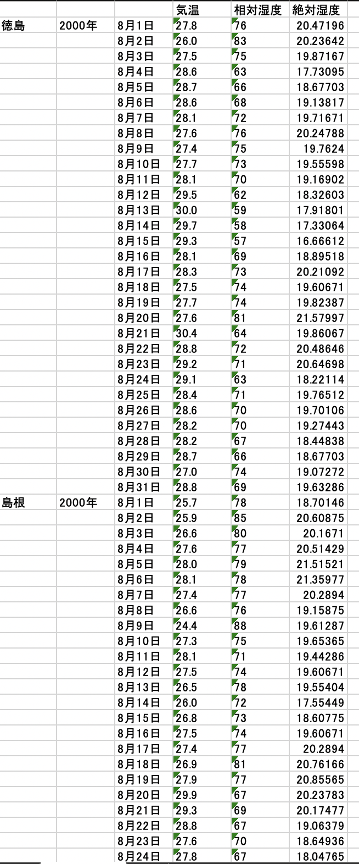
気象データ明細出力_システム概要

 | 1.概要
 |  | 条件で指定した年や地域の「気温」や「湿度」をファイル出力してダウンロードするシステムです。
 |  | ファイルは、エクセルファイルで出力されます。

 |  | 47都道府県、約70年分の気象情報をファイル出力することができます。

 | 2.システム操作イメージ

 |  | クライアントは、「Webブラウザ」のみ。

 |  | 下記がメインの業務画面で、この画面で条件を指定して「Go」ボタンを押下すると、ファイル出力処理が開始される。
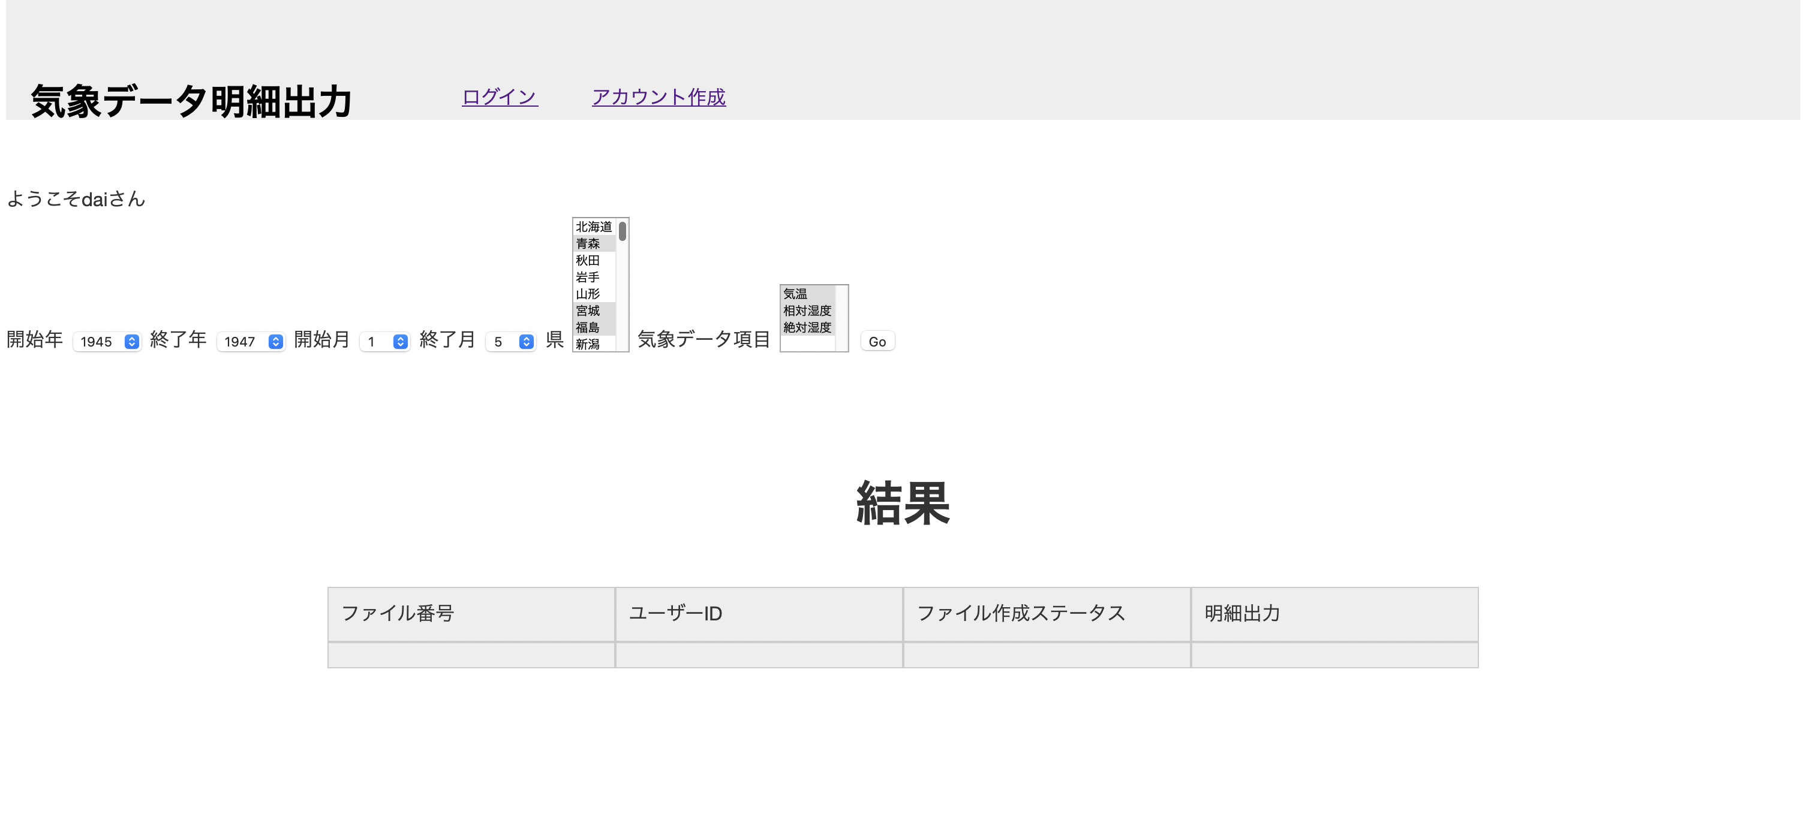

Goボタン押下で、ファイル作成処理を開始する

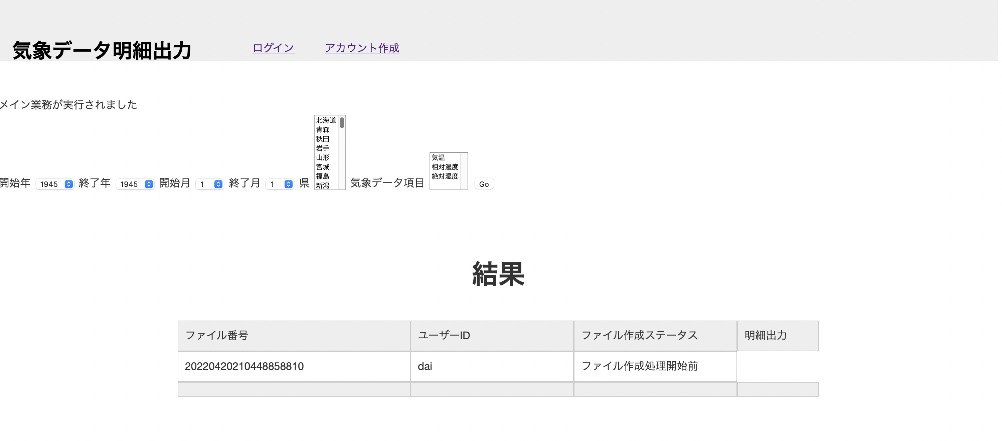

ファイル作成開始直後は、ファイル作成ステータスが、
「ファイル作成開始前」になる

バックグラウンドのファイル作成処理が終了すると、
ステータスが「ファイル作成済み」となって、ダウンロードリンクが表示される。

 |  | ファイルダウンロードリンクを押下すると、
 |  | 気象データの明細が書き込まれたエクセルファイルをダウンロードすることができる。

 | 3.出力ファイルレイアウト例

